交叉分析zbjl_jcfx
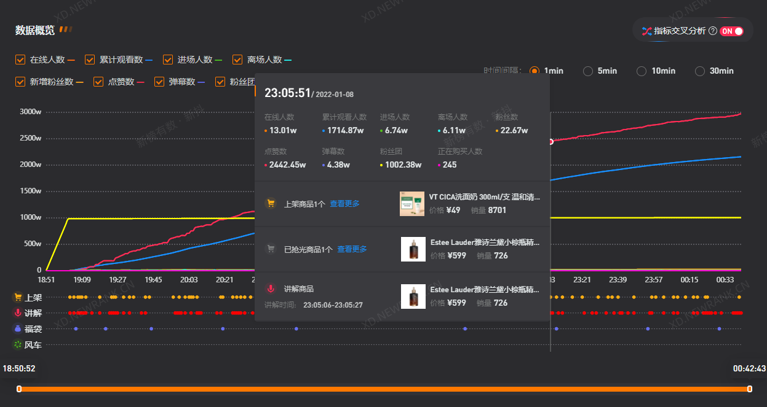

6

7 8 9 10 11
12 13 14 15

16
17 18

19
20 21

一定要先开启指标交叉分析，拉满下方时间进度条，并选择1min时间间隔

表名：list_gx_zbjl_jcfx
表结构如下：
字段编号 | 0 | 1 | 2 | 3 | 4 | 5 | 6 | 7 | 8 | 9 | 10 | 11 | 12 | 13 | 14 | 15
字段名称 | id | num_zb | id_zb | name_zb | url_zbjl | livestraming_time | taffic_time | zxrs | ljgk | jcrs | ltrs | fss | dzs | dms | fst | zzgm
填充说明 | 原来旧表rc ll等共有的字段

字段编号 | 16 | 17 | 18 | 19 | 20 | 21 | 22 | 23
字段名称 | spsj_product | spsj_price | spsj_sales | jjsp_product | jjsp_price | jjsp_sales | fc | time_update
填充说明 | 有上架产品信息就填充，否则记为空 |  |  | 有讲解产品信息就填充，否则记为空 |  |  | 没找到有数据的 | 和旧表一样

福袋有自己独立的表

预热视频zbjl_yrsp
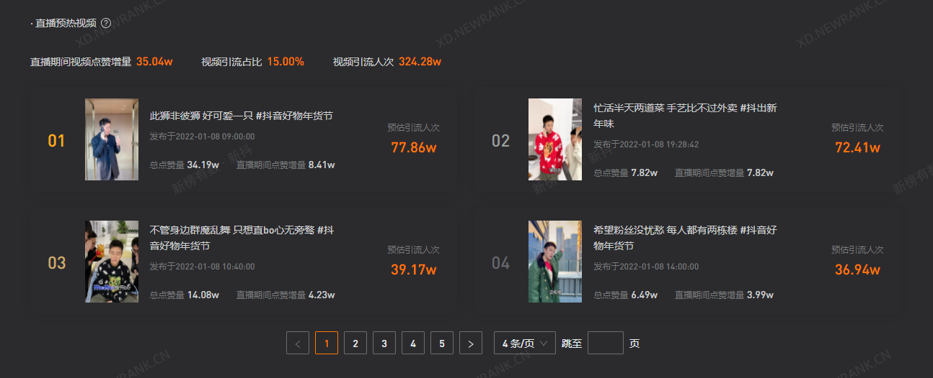

6 要点击进去才能得知url_works

7 10
8 9

表名：list_yl_yrsp
表结构如下：
图示编号 | 0 | 1 | 2 | 3 | 4 | 5 | 6 | 7 | 8 | 9 | 10 | 11
字段名称 | id | num_zb | id_zb | name_zb | url_zbjl | livestraming_time | url_works | time_release | zdx | zbdz | ygyl | time_update
填充说明 | 原来旧表rc ll等共有的字段 |  |  |  |  |  |  |  | 总点赞 | 直播点赞 | 预估引流 | 和旧表一样

福袋zbjl_fd
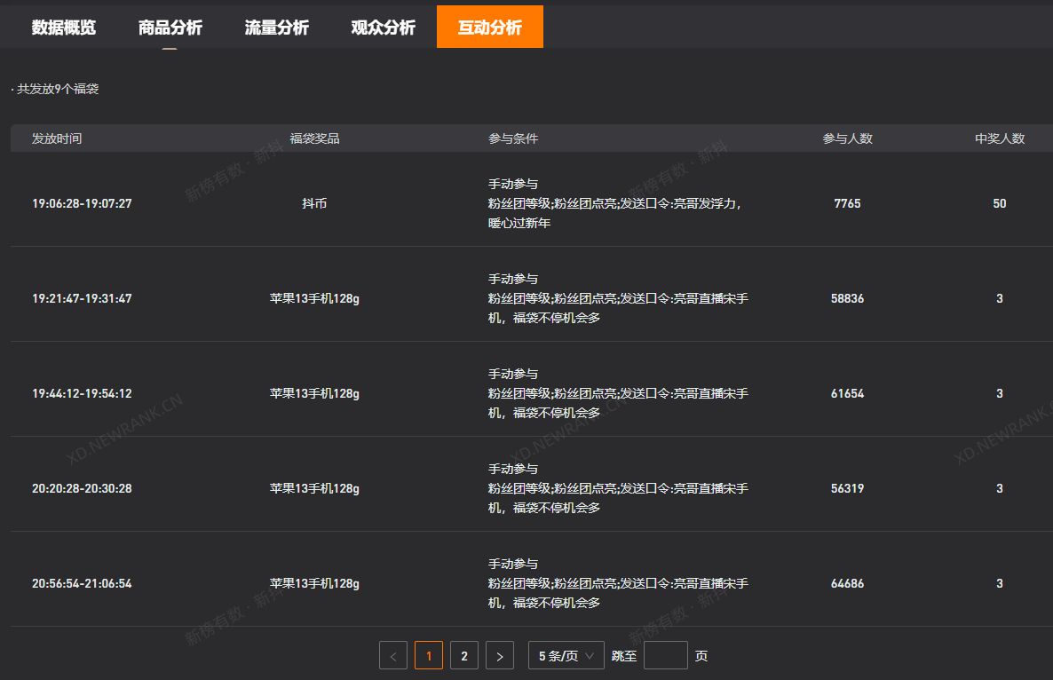

6 7 8 9 10

福袋zbjl_fd应该和弹幕评论zbjl_pl同在互动分析力的
表结构如下：
字段编号 | 0 | 1 | 2 | 3 | 4 | 5 | 6 | 7 | 8 | 9 | 10 | 11
字段名称 | id | num_zb | id_zb | name_zb | url_zbjl | livestraming_time | ffsj | fdjp | cytj | cyrs | zjrs | time_update
填充示例 | 原来旧表rc ll等共有的字段 |  |  |  |  |  | 发放时间 | 福袋奖品 | 参与条件 | 参与人数 | 中奖人数 | 和旧表一样

修订人次表zbjl_rc
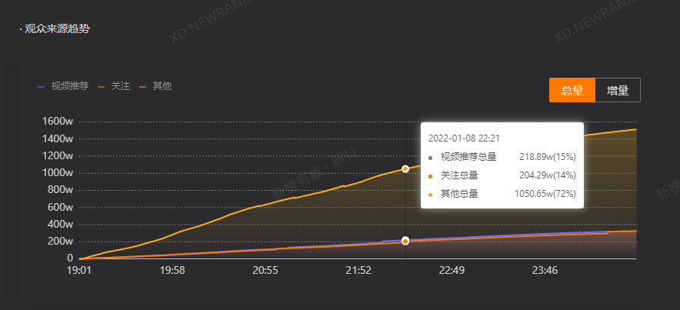

6
9
8
10

zbjl_rc
表结构如下：
字段编号 | 0 | 1 | 2 | 3 | 4 | 5 | 6 | 7 | 8 | 9 | 10 | 11
字段名称 | id | num_zb | id_zb | name_zb | url_zbjl | livestraming_time | watching_time | leijirenci | guanzhu | shipintuijian | zhiboguangchang | time_update
填充说明 | 原来旧表rc的字段 |  |  |  |  |  |  | 在新表jcfx里有体现 | 原为比例现改为具体数值 |  |  | 和旧表一样
 |  |  |  |  |  |  |  | 新的rc表可都记为空 | zhiboguangchang这一字段改为对应其他总量

修订属性表zbjl_sx
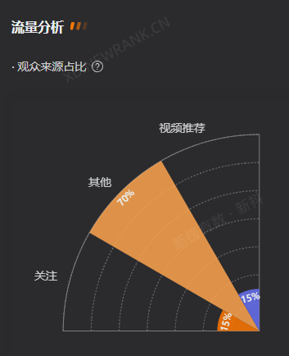

6
8
7

zbjl_sx
表结构如下：
字段编号 | 0 | 1 | 2 | 3 | 4 | 5 | 6 | 7 | 8
字段名称 | id | num_zb | id_zb | name_zb | url_zbjl | livestraming_time | shipintuijian | guanzhu | zhiboguangchang
填充示例 | 原来旧表rc ll等共有的字段 |  |  |  |  |  | shipintuijian和guanzhu不做改变
 |  |  |  |  |  |  | zhiboguangchang这一字段改为对应其他
只改变一个字段其他都不变

